Plan1
FICHA TÉCNICA BD 6076 CAMISOLA ALÇA RIB CANELADO AD.
DESCRIÇÃO: CAMISOLA ALÇA RIB CANELADO AD.
REFERÊNCIA: BD 6076
FORNECEDOR: LUARE'MIO CONFECÇÕES
NOME FANTASIA: CIA DO CORPO
COMPOSIÇÃO: 95% POLIÉSTER 05% ELASTANO
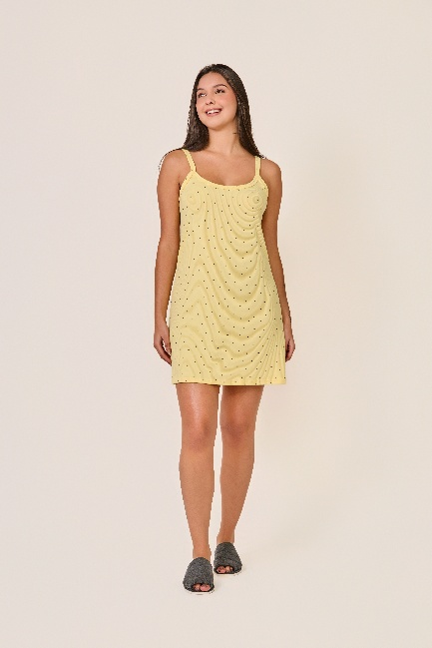
 | CAMISOLA

TAMANHO | CIRCUNF. BUSTO | COMPRIMENTO
P | 74 - 82 | 74 - 78
M | 80 - 88 | 77 - 81
G | 88 - 96 | 80 - 84
GG | 94 - 102 | 83 - 87

